記載例
 |  |  |  |  |  |  |  |  |  |  |  |  |  |  |  |  |  |  |  |  |  |  | 別紙様式１
 |  |  |  |  |  |  |  |  |  |  |  |  |  |  |  |  |  | 令和 |  |  | ○ |  | 年 | ○ |  | 月 | ○ |  | 日
一般社団法人 ○○県警備業協会会長 殿

 |  |  |  |  |  |  |  |  |  |  | ○○警備株式会社
 |  |  |  |  |  |  |  |  |  |  | 警備 太郎

重大労災事故発生報告書
（被災区分）
重傷 |  |  | ※プルダウンの項目において、選択リストにない場合は直接入力してください。 なお、不明な項目は空欄のままで結構です。

（被災者の属する企業・協会員）
会社名等 |  |  |  |  | 所在地 |  |  |  |  |  |  |  |  |  |  |  |  |  |  |  |  |  | 従業員数
○○警備株式会社 |  |  |  |  | 東京都新宿区西新宿1-25-1 |  |  |  |  |  |  |  |  |  |  |  |  |  |  |  |  |  | 50名

（被災者）
性別 | 年齢 | 経験年数 |  |  |  |  |  | 警備業関係取得資格（事故発生時の業務に関するもののみ）
男 | 40 | 10年2ヶ月 |  |  |  |  |  | 交通誘導警備業務１級

（被災状況）
事故発生日時・天候 |  | 令和 |  | ○ |  | 年 | ○ | 月 | ○ | 日 |  | （ | 月 | ） | 午後 |  | ○ |  | 時 | ○ |  | 分頃 |  |  | 天候 |  | 晴
事故発生場所 （国・県道等の別） |  | 東京都新宿区内 国道○号線
被災時の業務区分 |  | 交通誘導警備業務 |  |  |  |  |  |  |  |  |  |  |  |  | 被災時の業務配置人数 |  |  |  |  |  |  | 3名
被災時の業務内容 |  | 車両誘導中 |  |  |  |  |  |  |  |  |  |  |  |  | 被災時の乗物区分 |  |  |  |  |  |  | 徒歩
交通誘導警備業務中に被災の場合のみ |  | 道路の種別 |  |  |  |  |  | 規制帯設置の有無 |  |  |  |  |  |  | 規制帯と被災者の距離 |  |  |  |  |  |  | 予告看板と被災者の距離
 |  | 資格者配置路線 |  |  |  |  |  | 有 |  |  |  |  |  |  | 約 | 10 |  |  |  | ｍ |  | 約 |  | 50 |  |  |  | ｍ
事故の原因 |  | 交通事故
救急搬送の有無 |  | 有 |  |  |  |  |  | 搬送時の意識有無 |  |  |  |  |  |  | 有
主な傷病名 |  | 大腿骨骨折、肋骨骨折、右肩脱臼 |  |  |  |  |  |  |  |  |  |  |  |  | 全治日数 （重傷の場合のみ） |  |  |  |  |  |  | ６ヶ月以上
相手方乗物区分 |  | 普通乗用車 |  |  |  |  |  |  |  |  |  |  |  |  | 相手方年代性別 |  |  |  |  |  |  | 60代男性
事故の当事者 |  | ①被災警備員 ②同僚警備員 ③加害乗用車
事故の概要 |  | ①は、同僚警備員３名とともに、片側一車線の国道○号線（資格者配置路線）において、配線工事による交通誘導警備業務に従事していた。 ①は、片側交互通行のため、工事作業場所の手前の車道で、向かってくる車両に対して車線変更するよう誘導していたが、③は①の存在に気付かず直進し、轢過したもの。 ①は、救急搬送時、意識はあったものの、大腿骨骨折、肋骨骨折、右肩脱臼により、全治６ヶ月以上の重傷を負った。
現場略図 |  | 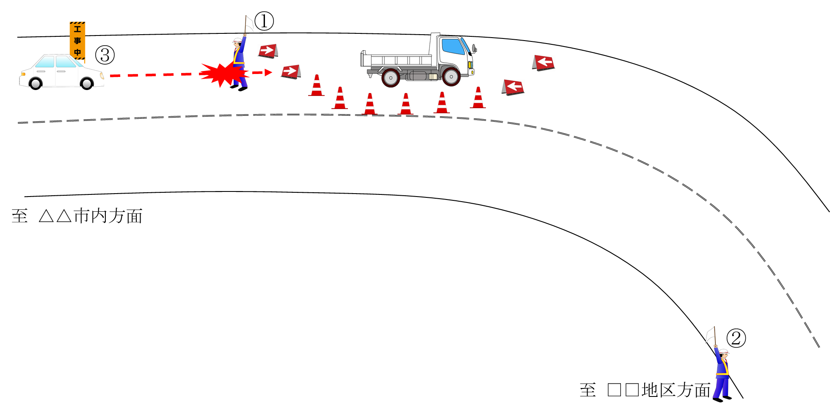
教訓事項 |  | １ 交通誘導業務を行う際は原則として、規制区域内又は歩道（路側帯側）に立哨し、歩道がない等やむを得ない場合は常に緊急時に退避できる場所を確保して行動する。 ２ 接近する車両に対して、こちらの誘導が伝わっているだろうと過信せず、相手の動きに十分注意し、危険を感じた際は即座に周囲に知らせ退避を促す。特に車線規制の開始直前や解除直後（規制帯資機材の設置直前や撤去直後）は車両運転者が車線規制をしている事に気付きにくいため、通常以上に緊張感を持って対応するとともに、車両の突入に備え、自身の身を守れる場所を選定して交通誘導を行う。
今後の対策 |  | １ 本事故及び上記教訓事項を関係者へ周知するとともに、同様の事故が発生しないよう再発防止教育を行う。 ２ 管理者等が指導監督等で現場に行った機会に、教育した内容が実践されているか実地確認を行う。
備考

